Layout
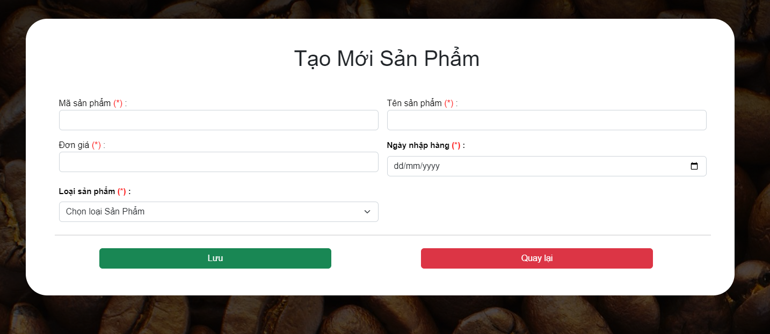
6.1.5 Màn hình Tạo Mới Sản Phẩm

